画面設計書
画面設計書 | システム名 |  | グループ名 |  | 作成日 | 担当 | 承認印
 | ProjectX |  |  |  | 2024-12-10 | 篠

画面名称 | コメント機能
画面レイアウト
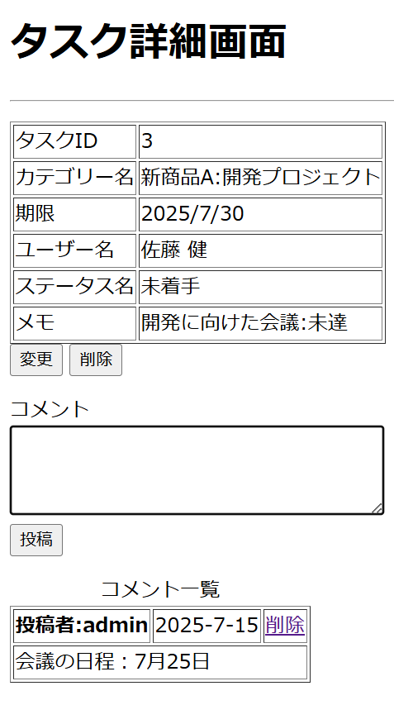
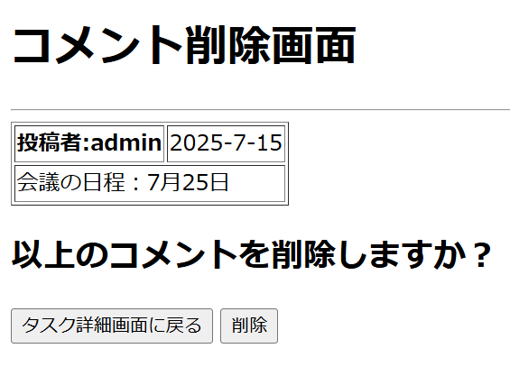

コメント内容はいろんなユーザーで行い、5コメント分くらいほしい（新規コメントが下に追記されるのか、上に追記されるのか、また名前の長いユーザーが問う呼応した場合のレイアウトの動きなども確認することができるため

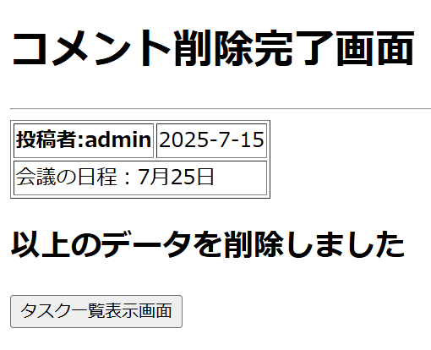
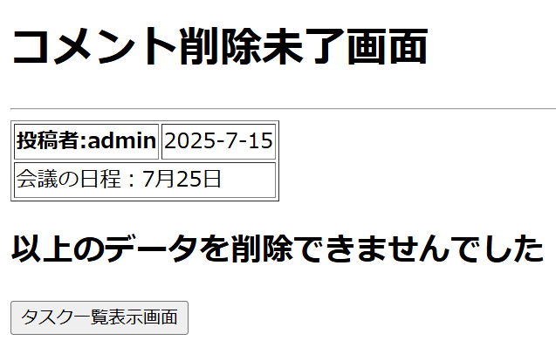

フォーム定義
action | /CommentAddServlet |  |  |  |  | method | post
識別ID | ラベル | type | name | value | 備考
コメント投稿 |  | submit |  | 投稿
フォーム定義
action | /comment-delete.jsp |  |  |  |  | method | post
識別ID | ラベル | type | name | value | 備考
コメント削除画面に遷移 |  | href |  | 削除

フォーム定義
action | /task-detail.jsp |  |  |  |  | method | post
識別ID | ラベル | type | name | value | 備考
タスク詳細画面に戻る |  | submit |  | タスク詳細画面に戻る

フォーム定義
action | /CommentDeleteServlet |  |  |  |  | method | post
識別ID | ラベル | type | name | value | 備考
コメント削除 |  | submit |  | 削除
フォーム定義
action | /CommentAddServlet |  |  |  |  | method | post
識別ID | ラベル | type | name | value | 備考
タスク一覧表示画面 |  | submit |  | 投稿 | コメント削除未了画面のボタン

フォーム定義
action | /CommentAddServlet |  |  |  |  | method | post
識別ID | ラベル | type | name | value | 備考
タスク一覧表示画面 |  | submit |  | 投稿 | コメント削除完了画面のボタン+A1

詳細クラス図
詳細クラス図 | システム名 | グループ名 | 作成日 | 担当 | 承認印
 | ProjectX |  | 2024-12-11 | 篠

WebContent
model

<<jsp>>
task-detail.jsp
entity
dao

<<jsp>>
comment-register-success.jsp
TaskUserCommentBean
- taskId: int
- userId : String
- comment : String
+ TaskUserCommentBean()
+ getTaskId() : String
+ setTaskId(taskId : int): void
+ getUserId():String
+ setUserId(useId:String) : void
+ getComment():String
+ setComment(comment:String) : void
ConnectionManager
- URL:String = "jdbc:mysql://localhost:3306/task_db"
- USER:String = "root"
- PASSWORD:String = "root"
+ getConnection():Connection

<<jsp>>
comment-register-failure.jsp

<<jsp>>
comment-delete.jsp

<<jsp>>
comment-delete-success.jsp
TaskCategoryUserStatusDAO
+ insert(tucbean:TaskUserCommentBean):int
+ delete(tucbean:TaskUserCommentBean):int

<<jsp>>
comment-delete-failure.jsp

servlet

CommentAddServlet
- serialVersionUID:long = 1L
+ CommentAddServlet()
# doGet(request,response):void
#doPost(request,response):void

CommentDeleteServlet
- serialVersionUID:long = 1L
+ CommentDeleteServlet()
# doGet(request,response):void
#doPost(request,response):void

